Sheet1
Laporan Keuangan
 |  |  |  |  | Tanggal | 2024-04-17
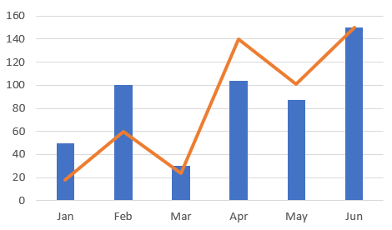
Pemilik Lahan | Asep Komarudin
Luas Lahan | 3.000 m2
Status Lahan | Hak Milik
Kelurahan | Cimeuhmal
Kecamatan | Tanjungsiang
Kabupaten | Subang

Komoditi Panen | Beras Cianjur
Periode Tanam | 1 Maret - 30 Juni 2024

Finansial
 |  | Rupiah | %
Produksi (A) |  | 18.514.840 | 100 | Asumsi
Utama |  | 18.437.650 | 99,58 | Growth rate |  |  | 5%
Ikutan |  | 77.190 | 0,42 | WACC |  |  | 10,00%
Ongkos Produksi (B) |  | 1.355.930 | 100 | Operating profitability |  |  | 56,04%
Benih |  | 514.360 | 3,79 | Capital requirement |  |  | 18,44%
Pupuk |  | 1.278.000 | 9,43 | Capital |  | Rp | 500.000.000
Pestisida |  | 569.550 | 4,20 | NOWC |  | Rp | 100.000.000
Tenaga kerja dan jasa pertanian |  | 6.615.190 | 48,79 | Net Operating Capital |  | Rp | 200.000.000
a. Tenaga kerja dibayar |  | 2.282.090 | 16,83 | Sales |  | Rp | 1.000.000.000
b. Tenaga kerja tidak dibayar |  | 1.946.970 | 14,36 | Net Operating Income |  | Rp | 150.000.000
c. Jasa pertanian |  | 2.386.130 | 17,60 | Valuasi (Metode DCF) |  | Rp | 250.000.000
Sewa lahan |  | 3.472.360 | 25,61 | ROIC |  |  | 5%
PBB |  | 80.100 | 0,59 | Economic Value Added |  | Rp | -50.000.000
Bunga pinjaman |  | 35.480 | 0,26
Premi asuransi |  | 1.770 | 0,01 | Keterangan
Sewa alat |  | 398.810 | 2,94 | Capital | Operating Long Term Asset dengan asumsi harga tanah Rp 100.000 /m²
Penyusutan |  | 211.390 | 1,56
Lainnya |  | 176.090 | 1,30 | NOWC | Working capital per tahun
Pendapatan (C) |  | 4.955.540 | 0,37 | Sales | Asumsi panen 4x per tahun
Rasio C/B |  |  | 37 | ROIC | Return on Investment Capital

